驾驶员座椅总成首页
 |  |  |  |  |  |  |  |  |  | 版本：A 识别号：GR/ZY/BOM-2022-03-001
编号：GR-21-01-23
车型 |  | 徐工 |  |  | 徐工驾驶员座椅总成EBOM清单 |  |  |  | 编制 | 审核 | 标准化 | 批准 | 页次 | 日 期
 |  |  |  |  | (首页 ) |  |  |  | 李世新 |  |  |  | 1/1 | 2025.05.26
图示 |  |  | NO. | 件号 |  |  | 件名 | 产品描述 | 单台用量 | 车型配置 |  | 备注
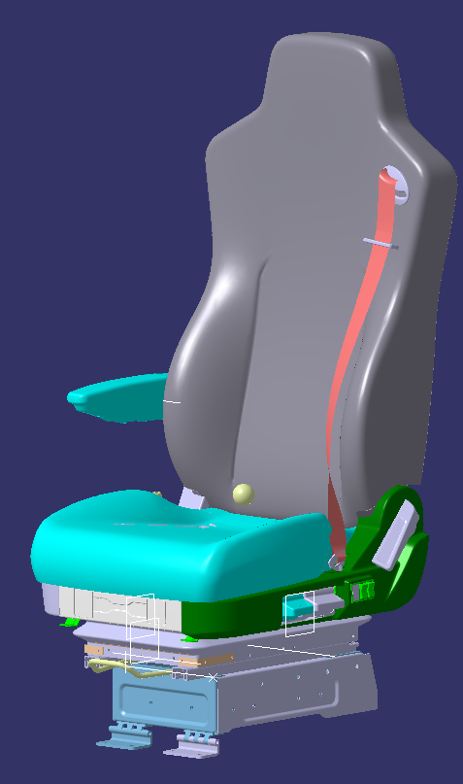 |  |  | 1 | XGA68EFAF411-000010（SHT0018431） |  |  | 驾驶员座椅总成 | 靠背调节、高度调节、前后调节、右扶手、两气袋腰托、三点式安全带、SBR、集成装车电路接头 | 1
 |  |  | 2 | XGA68EFAF411-000020（SHT0018570） |  |  | 驾驶员座椅总成 | 靠背调节、高度调节、前后调节、右扶手、两气袋腰托、三点式安全带、SBR、单独装车电路接头 | 1
 |  |  | 3 |  |  |  | 以下空白
 |  |  | 4
 |  |  | 5
 |  |  | 6

变更履历
No | 日期 | 零件号 | 零件名称 | 变更内容 | 变更原因 | 变更来源
1
2
3
4
5
6
7
8
9
10
11
12
13
14
15
16
17
18
19
20
21
22
23
24
25
26
27

副驾驶员座椅总成首页
 |  |  |  |  |  |  |  |  |  | 版本：A 识别号：GR/ZY/BOM-2022-03-001
编号：GR-21-01-23
车型 |  | J6L |  |  | 徐工副驾驶员座椅总成EBOM清单 |  |  |  | 编制 | 审核 | 标准化 | 批准 | 页次 | 日 期
 |  |  |  |  | (首页 ) |  |  |  | 李世新 |  |  |  | 1/1 | 2025.05.26
图示 |  |  | NO. | 件号 |  |  | 件名 | 产品描述 | 单台用量 | 车型配置 |  | 备注
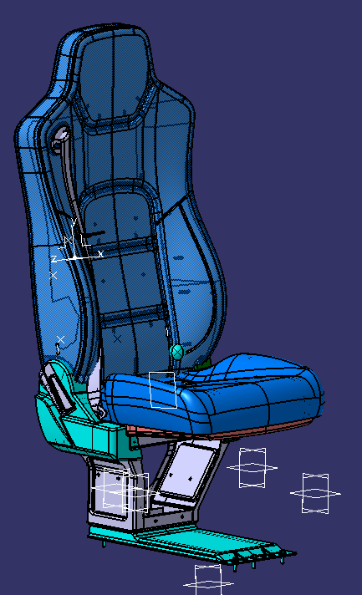 |  |  | 1 | XGA69EFAF411-000010(SHT0018432) |  |  | 副驾驶员座椅总成 | 三点式安全带、坐垫翻折、靠背调节 | 1
 |  |  | 2 |  |  |  | 以下空白
 |  |  | 3
 |  |  | 4
 |  |  | 5
 |  |  | 6

变更履历
No | 日期 | 零件号 | 零件名称 | 变更内容 | 变更原因 | 变更来源
1
2
3
4
5
6
7
8
9
10
11
12
13
14
15
16
17
18
19
20
21
22
23
24
25
26
27

